상품제안서
카카오 데일리 가로형 봉투파일 | 상품코드: S40487

 |  |  |  |  |  |  | 02-713-8555 | www.synergygift.co.kr
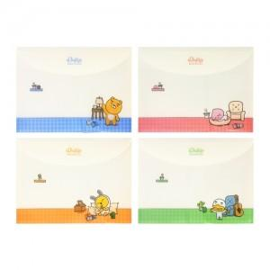

【상세/제작정보】 | <p><span style="font-size: 14pt;">※ 수량 미만 발주시 별도 문의 바랍니다.</span></p>

【인쇄/포장옵션】 | 스티커 / OPP(비닐)

【공급단가】 | 수량 | 1,000~ | 3,000~ | 5,000~ | 10,000~ | 20,000~
*VAT별도 | 단가 | 1,110원 | 1,080원 | 1,060원 | 1,040원 | 1,020원

【상품 URL】 | https://www.synergygift.co.kr:443/src/goods_detail.php?gdno=40487

